2022-04-06
1. Nguyên nhân vào lệnh

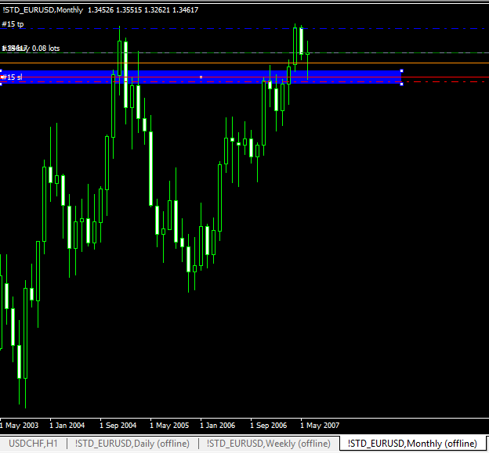
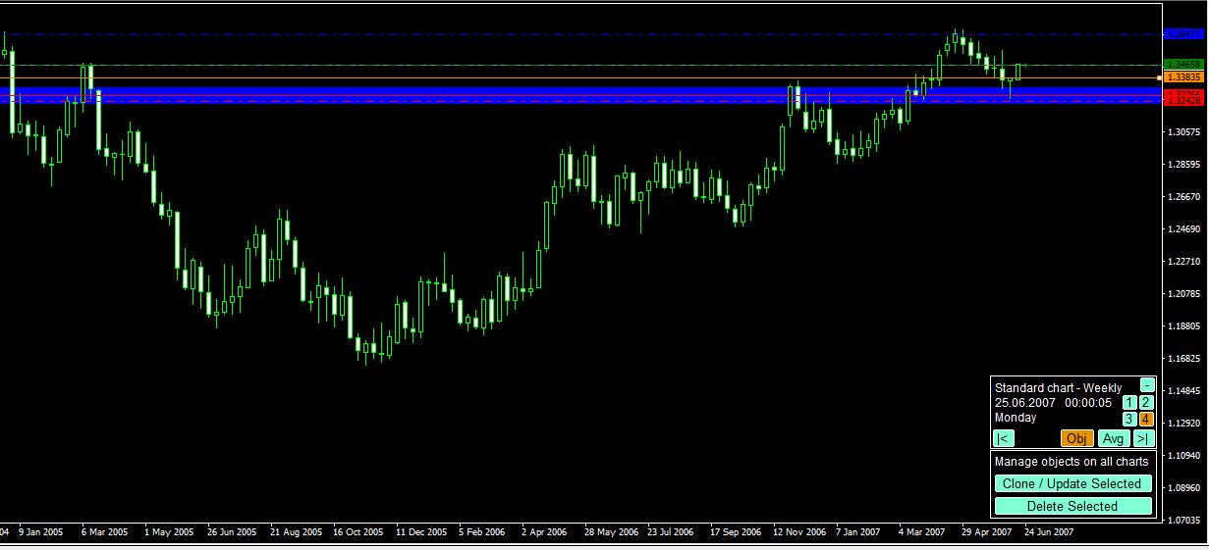

Khung W xuất hiện pinpar tại vùng hỗ trợ quan trọng

Khung M nến rút chân tại vùng hỗ trợ quan trọng
Không được đẹp vì thân nến nhỏ => chứng tỏ có sự giằng co
Tổng quan thì vẫn là xu hướng tăng

2. Quá trình

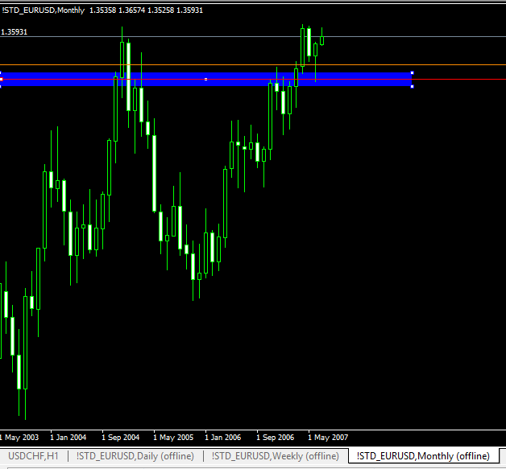
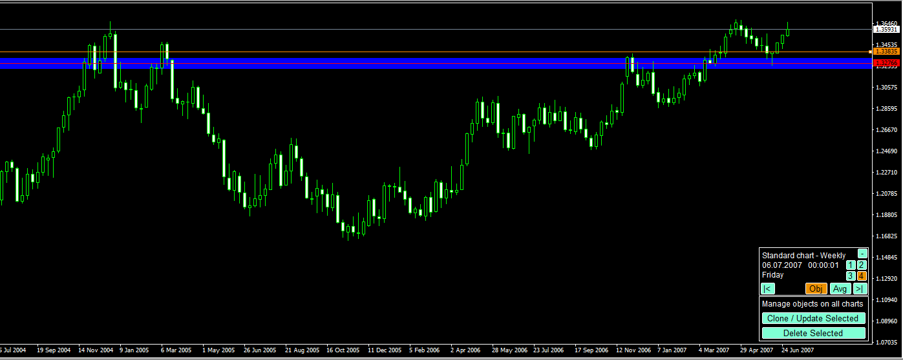

3. Kết quả

Chạm SL

